学習内容
制御フローとコード構造（位置引数とキーワード引数とデフォルト引数）

 | このように、enterにbeef、drinkにbeer、dessertにiceとして
 | 引数を入力していますが、

 | 以下のように

 | 引数の順番を変えてしまうと、drinkにice、dessertにbeerとおかしなことになってしまいます。
 | 引数を入力するときは順番に気を付けて設定しないと求める答えにならないので気を付ける。

 | ここで使えるのがキーワード引数になります。

 | 引数を設定するにあったってファンクションの変数に値を代入するという明示的な書き方を
 | することができます。

 | このことにより、引数の値の順番が変わっても設定した通りのところに値が使われるようになります。

 | 書き方としては、

 | このようにキーワードを指定しない方法と指定する方法を合わせた書き方ができます。

 | ただし、

 | このように、すでに引数の値を確定している状態で順番的に2つ目の引数と対応する位置にまた
 | 引数を書いてしまうと、エラーとなってしまいます。

 | デフォルト引数について

 | このように関数を呼び出す際に引数を設定せずに実行した場合、
 | 関数にデフォルトで設定されていた値が出力されます。

 | このように指定することで変更も加えられます。

制御フローとコード構造（デフォルト引数で気を付けること）

 | このように、配列に任意の文字を追加する関数があるとします。ｌにはデフォルト引数として配列を
 | 与えています。



 | 同じようなプログラムで2回やってみると、ちゃんと求めるとおりに動いています。

 | このとき |  | 配列を設定せずにデフォルト引数に頼ると、

 | 求めるとおりに表示されました。

 | 2回同時に実行してみましょう。

 | 2回目のprint関数の出力の時には１００，２００と表示されてしまいました。

 | これは、ｌという配列がdefを読み込んだ時点で生成されており、ファンクションを呼び出した時点ではｌの
 | アドレスはずっと同じ位置にあるため、2回目の２００を引数で渡したときに１００を実行したｌと同じ
 | アドレスを指してしまっているためこのようなことが起きてしまいます。
 | ですので、デフォルト引数では配列は使わないというのが暗黙の了解となっているようです。

 | とはいえ配列を何度も定義するのは難儀なのでこれを回避するために、



 | 配列を引数で渡していない場合にデフォルトでNoneを設定し、条件としてｌがNoneである場合
 | ｌに対して配列を定義するというやり方でこの問題を解決することができる。

制御フローとコード構造（位置引数のタプル化）

 | 基本の形として、上記のように設定します。

 | この時に、

 | このように引数を何個も入れたいとき、defの中身を同じような内容で書き換えないといけななったり、

 | 同じように関数を何度も呼び出さなければならなかったりと非常にめんどくさいので。

 | 引数を*argsとすると、与えた引数をタプルに入れてくれるので、

 | for文でループさせるとこのようにタプルの中身を順に表示してくれるようにできます。

 | 先ほどのチャプターで学習した位置引数と絡めて書くと、

 | Hi！という引数だけwordという変数に入って、残りのMike、Nanceに関してはargsにまとめられて
 | 出力されます。
 | このように、初めの言葉に関しては必ずいるけども後から入ってくる引数に関しては
 | 何個入ってくるかわからないというときなどに使うことができる。

 | またこのように、ｔにタプルを定義して引数として扱うときに＊を頭に付けてこれはタプルです。
 | と書くと、同じように扱うことができます。
 | ちなみにこの表現方法はあまり使わないらしい。

制御フローとコード構造（キーワード引数の辞書化）

 | 基本の形として、

 | このようにキーワード引数、デフォルト引数をそれぞれ設定して内容を表示するものがあるとします。

 | この時、引数の個数を定めたくないとしたときにどうするかということを考えます。
 | ここで、関数の引数を**kwargsとすると、
 | 関数に与えた引数を辞書化してくれていることが分かります。

 | これをfor文で辞書の中身を取り出してみると、

 | このようにキーワードと、バリューを出力することができます。

 | また、別の書きかたができて、

 | 事前に辞書を設定してあげて、**dとして辞書の中身をひとつ前で実行した

 | このような表現として引数を渡します。

 | そのうえで、関数でまた辞書化してそれを表示させています。

 | 最後に、位置引数とタプル化と辞書化をすべてまとめてやってみます。

 | このように、最初に入れたbananaはfoodに、その後の文字列はargsに、キーワード引数して渡した
 | 物はkwargsに入ってそれぞれ、文字列、タプル、辞書に格納されて表示されました。

 | ただし、

 | このように、*argsを最後に書いてしまうと、引数でどんなに位置があっているように見えても
 | エラーとなってしますので、米印の位置には気を付けて実装する必要がある。

制御フローとコード構造（Docstrings）

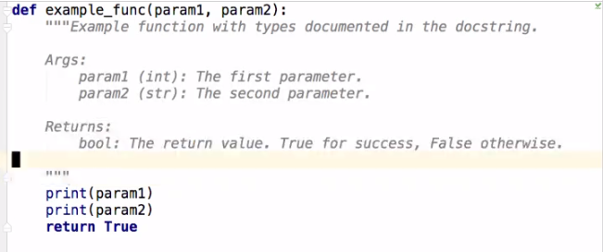

 | このように関数の場合はコメントは関数の中に書き、”””＊”””のように囲むようにするのが一般的だそうだ、

 | 上記の内容としては、
 | このファンクションは何なのか、
 | パラメーターの型は何でどういう内容なのか
 | リターンは何を返すのか。

 | というのを順序だてて説明している。

 | また、

 | docメソッドを使うと、先ほど示した解説の内容を見ることができます。

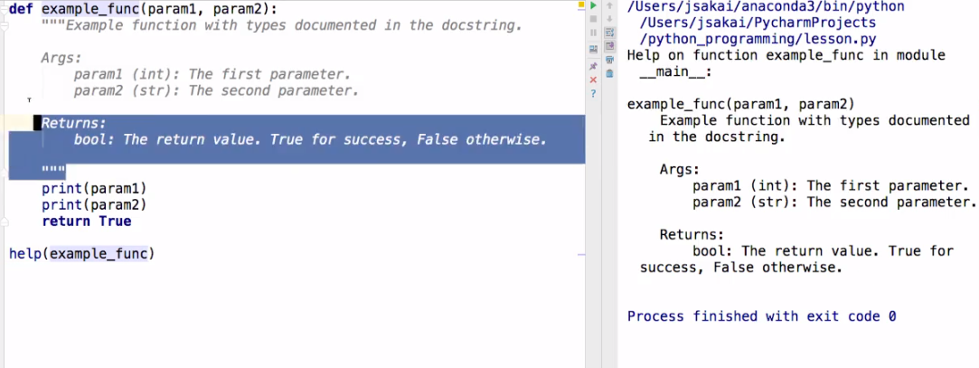

 | また、help関数を使っても呼び出すことができます。

制御フローとコード構造（関数内関数）

 | 基本の形として、

 | このように引数で与えた数を表示する関数を準備します。

 | ここで、関数内で関数を定義することで、表示される内容が、与えた数ではなく、足した数を
 | 表示することができました。

 | どのようなときに使うか

 |  | 関数内で、他の関数では使わない関数を定義するときに使います。

 | また、このように関数内で何度も関数を使うこともできます。

制御フローとコード構造（クロージャー）

 | このように関数outerをプリントすると、innerのオブジェクト情報が返ってきます。
 | ここではまだa+bが実行されていません。
 | これを実行するには、

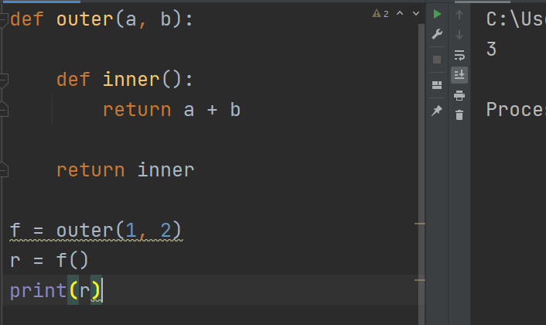

 | 一度変数に代入して、実行することで値が返ってきて答えを見ることができます。

 | ここで、

 | とは、innerを実行しているのではなく、ファンクション自体を返していることになります。

 | なので実行しているのはｆ（）として（）を付けたときに実行されているといういことになります。
 | これは、実行するタイミングを管理したいときに使うこと多い。

 | この続きは明日。

 | 最後に、
 | 関数を実行するときのテクニックというか、今まで知らなかったような使い方ができるpython
 | 改めてすごいなと思いました。
 | 癖があるので事前の知識として知っておかないと現場などで一から調べていたらかなり苦労するもの
 | になると思うし、効率が悪いプログラムになってしまうと思いました。

 | 以上です。

